工作表1
換上Ø2.0的針頭，並把校正圓棒放上機台上，機台上下頂心頂起來。
點選Mandrel or Pin
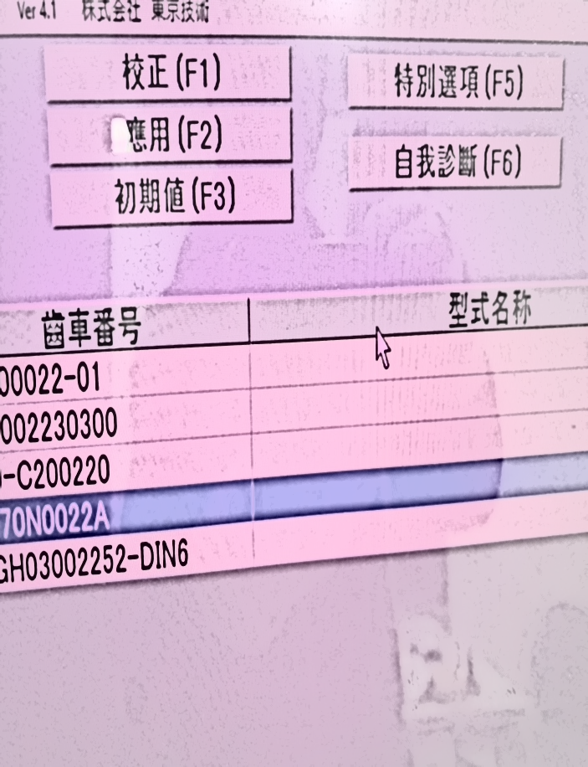 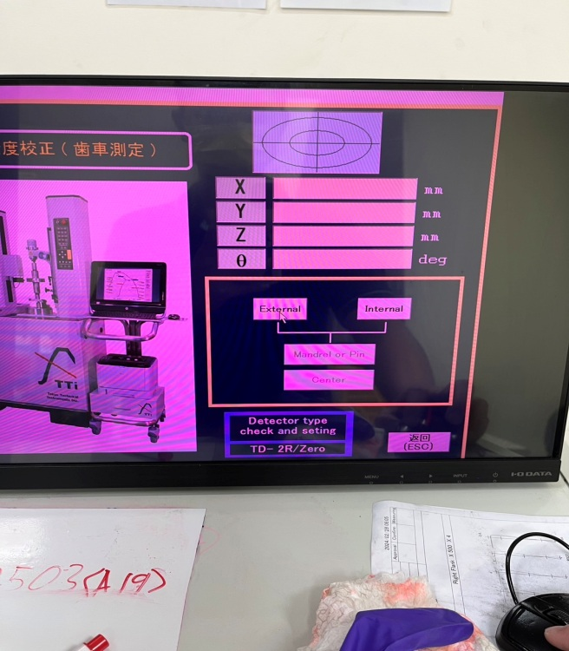 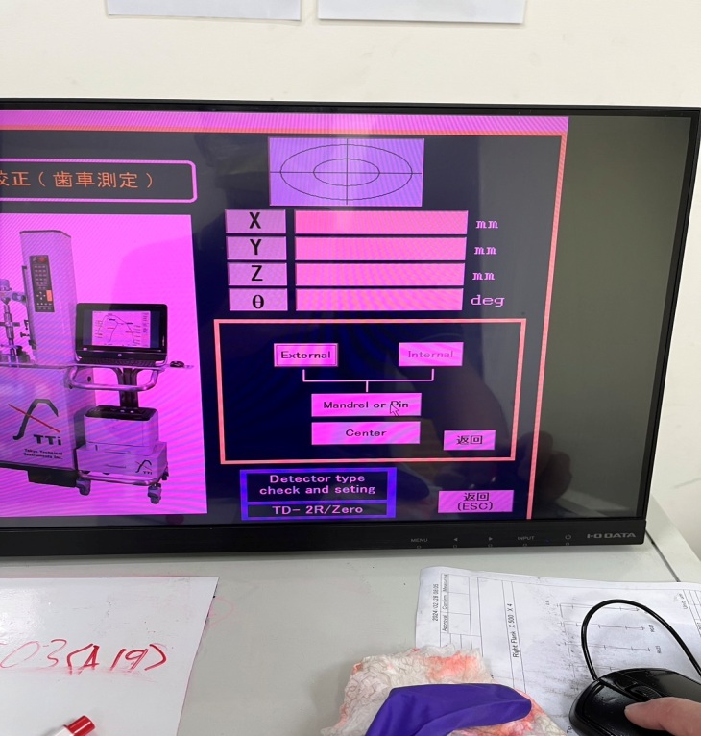 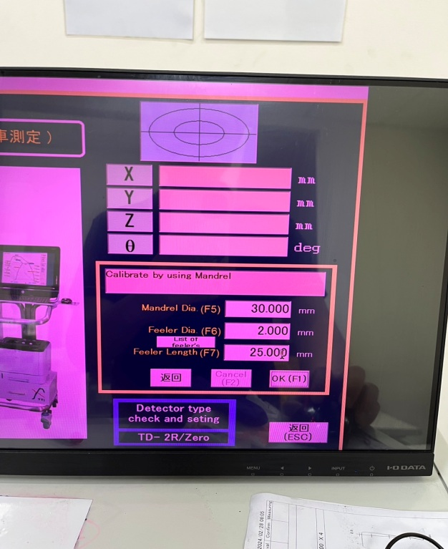 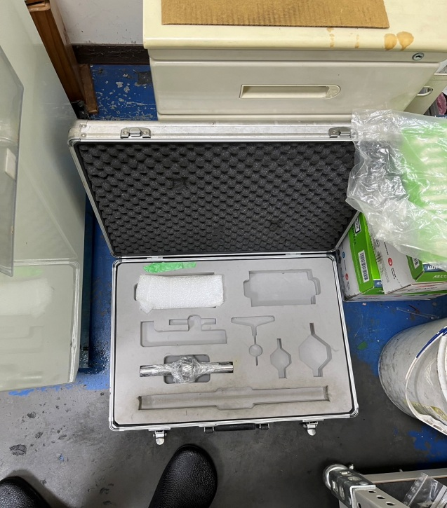 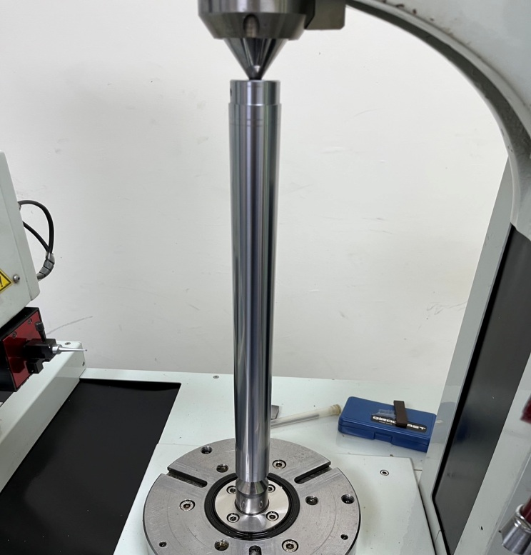 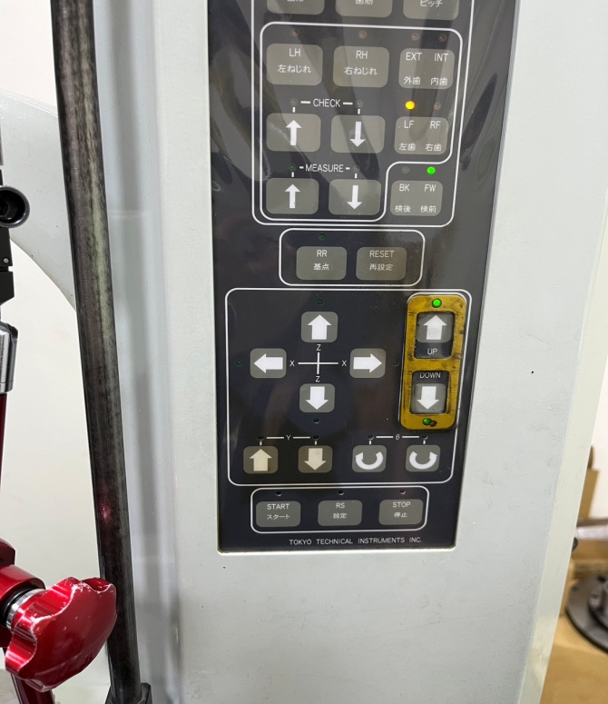
點選External
取出工具箱裡頭的校正圓棒，並把校正圓棒的上下中心孔與外觀用擦拭紙擦拭乾淨。

步驟五
步驟六

步驟二

★ 缺口要放在下頂心朝下
步驟一

CTRL+T(切換成中文畫面)
注意量測設定尺寸是否跟圖面相符，點選OK(F1)
點選RS(設定)
點選校正(F1)
點選其他 (F4)

步驟四
步驟七
步驟八
步驟三

★注意探針是否為∅2表中數據要照圖上
30 mm
2 mm
25 mm

點選START
量測完成後，點選Browse(F6)

並把針頭移置到圖面中，位置肉眼目測大約再校正圓棒的中心位置即可。
點選START

步驟十七


步驟十八
步驟十
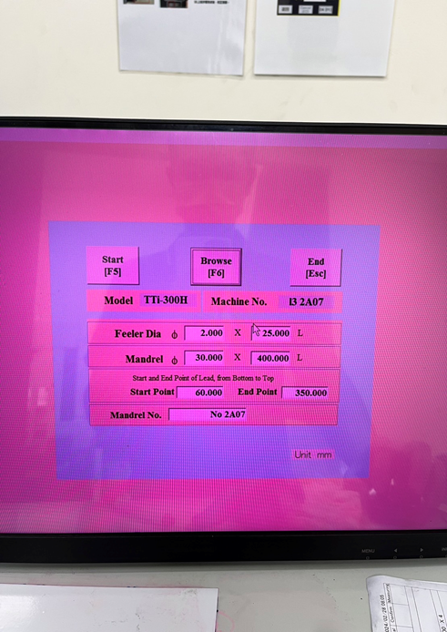
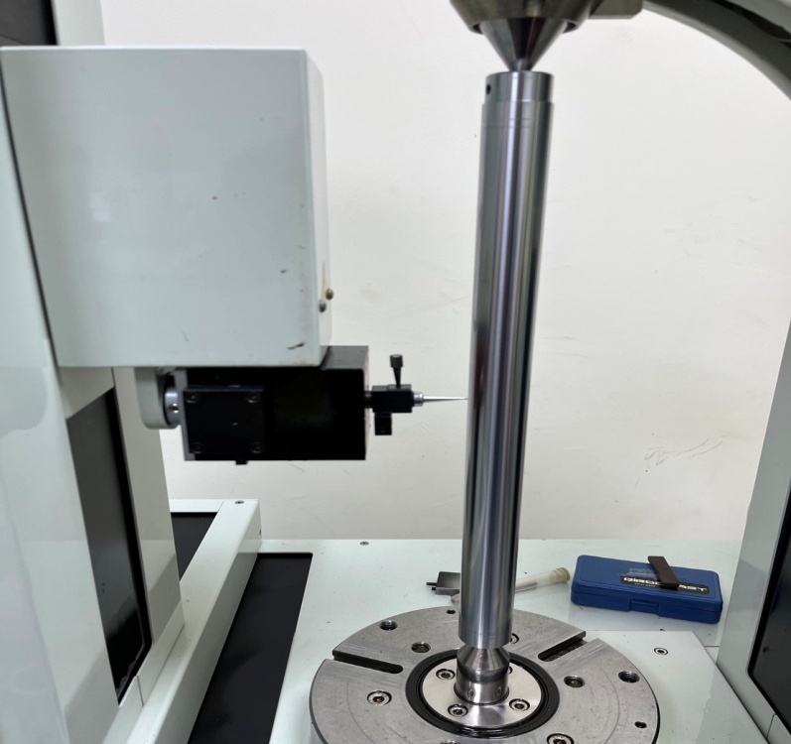
步驟九


選擇要查看的報告，點選Show(Enter)即可查看量測結果。

量測完畢後，注意X與Y的部分是否有再0至0.001左右的公差範圍即可點選ESC返回→右張圖面所位置。(若誤差超過標準就再重新校正一次即可)
點選其他(F4)
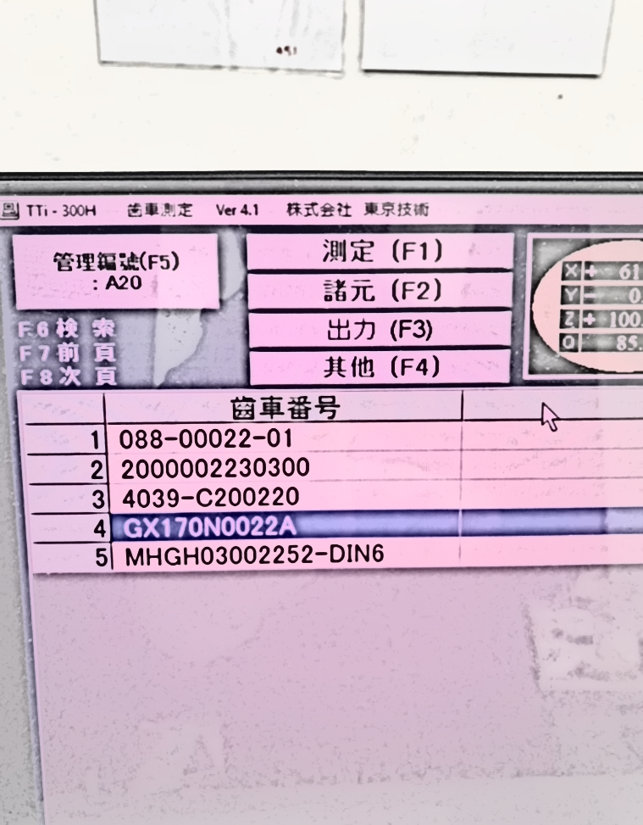
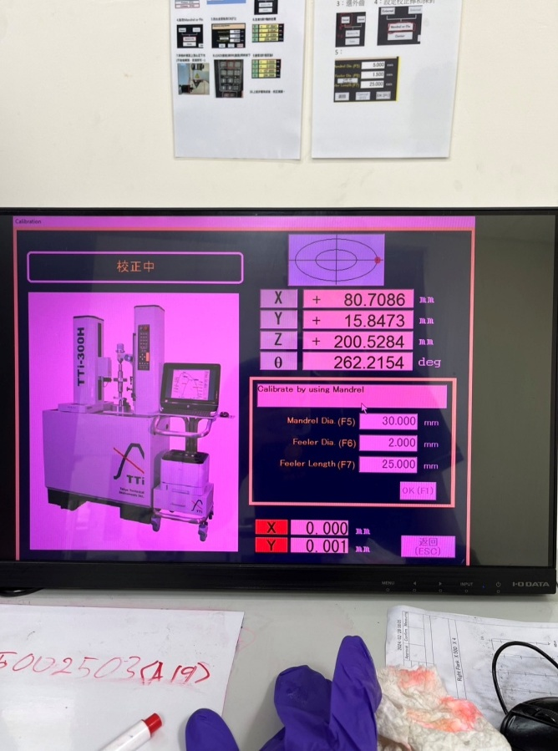
步驟十二
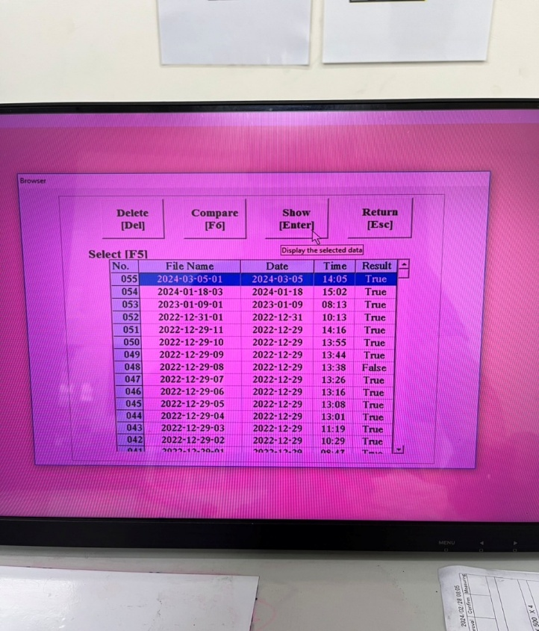
步驟十九

步驟十一

確認量測範圍與校正圓棒尺寸是否為正確。 從左至右，上到下，分別設定為: Ø2.0X/25.0L Ø30.0X/400.0L 60.0/350.0 無誤後再點選Start(F5)
點選自我診斷(F6)

步驟十三
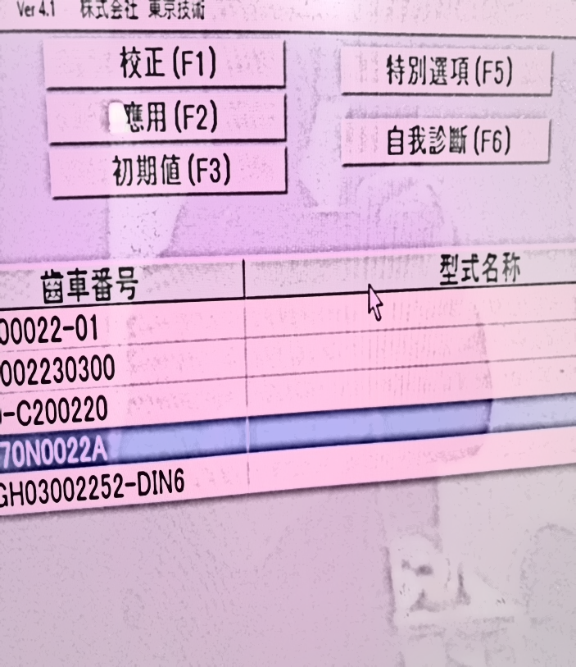


步驟十四

60 mm ~ 350 mm 調整圓棒量測距離
註：量測一直有NG時，須適時調整此距離

點選RS設定

並把針頭移置到圖面中，位置肉眼目測大約再校正圓棒的中心位置即可。


步驟十五
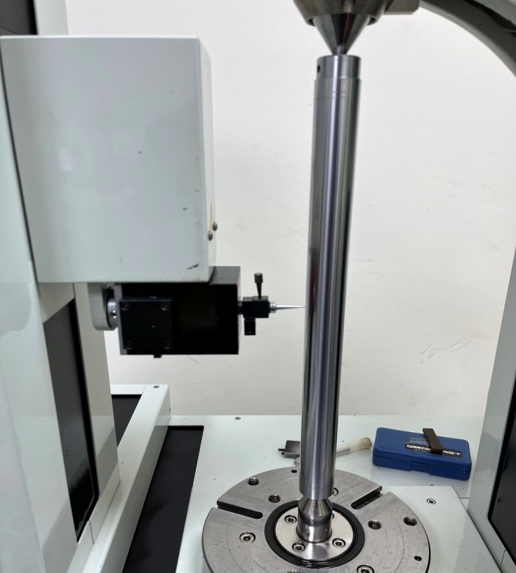

步驟十六

